关系图
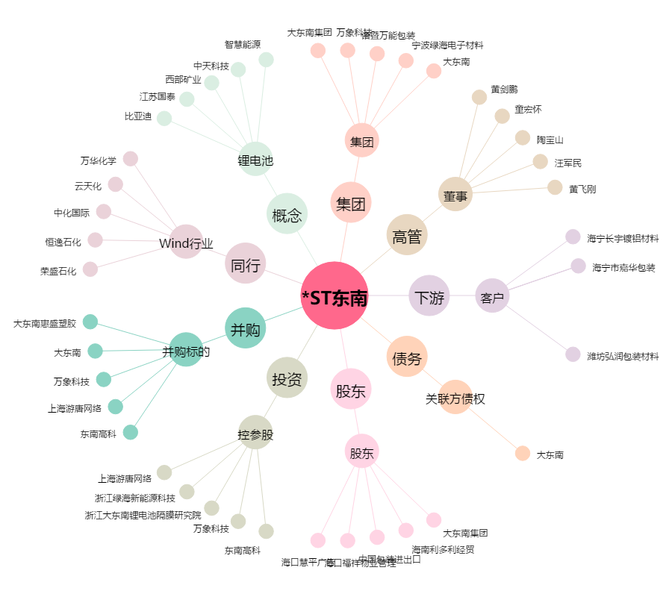
*ST东南[002263.SZ] - 关系概览图

